0206アスパラガス
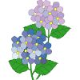
旬の食べ物
しゅん
た も の

６月
がつ

アスパラガス
松山市三津浜学校給食共同調理場
まつやましみつはまがっこうきゅうしょくきょうどうちょうりじょう

同じです！
おな
 |  | アスパラガスは、南ヨーロッパが原産で、春から初夏が旬の野菜です。 アスパラガスには、『グリーンアスパラガス』と『ホワイトアスパラガ ス』があり、どちらも同じ品種で、栽培方法に違いがあります。 |  |  |  | アスパラガスは、南ヨーロッパが原産で、春から初夏が旬の野菜です。アスパラガスには、『グリーンアスパラガス』と『ホワイトアスパラガス』があり、どちらも同じ品種で、栽培方法に違いがあります。

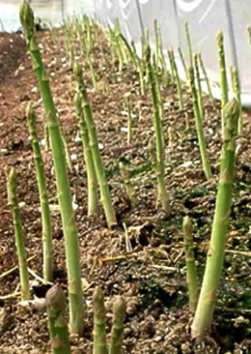
１
～育ちかた～
そだ



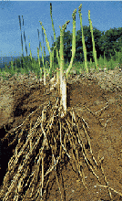
３～４月頃芽が出てきます。太い根にためた養分を使って新しい芽がでてきます。 緑が濃く、ミネラルやビタミンＣが豊富です。甘みが強くしっかり加熱してもおいしいです。
 |  |  |  |  | グリーンアスパラガスは、十分に日光に当てて育てるのできれいな緑色になり、ホワイトアスパラガスに比べて、栄養的にも優れています。 |  |  |  | ホワイトアスパラガスは、若い芽に日光が当たらないように盛り土をし、芽が地上に出ないように収穫します。

春アスパラガス
はる
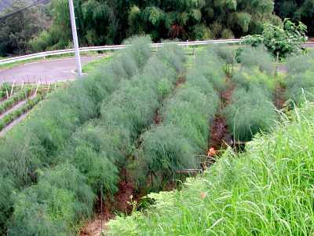
はな み
２
アスパラの花と実

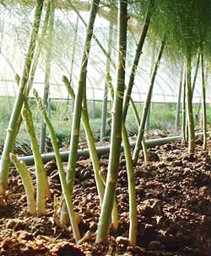
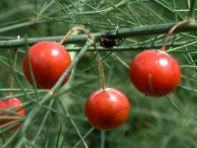
７～８月頃育った親茎の養分で芽が出てきます。昼間の太陽の恵みを受け、夜一気に伸びます。 甘く軟らかいのが特徴です。サッと熱を通すだけでおいしく食べられます。
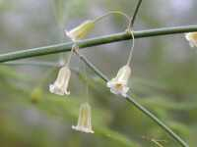
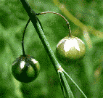

夏アスパラガス
なつ
 |  |  | ５月の終わりに花が咲き、雌株に実がつきます。 |  |  |  |  | ８月下旬になると実は赤く色づきます。


保存方法
ほ ぞん ほう ほう
上
うえ
６月の旬の食べ物には、あじ・たまねぎ・じゃがいも・グリーンアスパラガス・新ごぼう・メロン等があります。 | ２日の「カレースパゲティ」に、旬のグリーンアスパラガスが使われています。お楽しみに♪ |  |  | アスパラガスから 発見されたアスパラギン酸 疲労回復やスタミナをつける効果がありアスパラガスが一日約５ｃｍも生長するのはこの栄養素のおかげです。 |  |  |  | 土から生えて生長するように、立てて冷蔵庫で保存します。

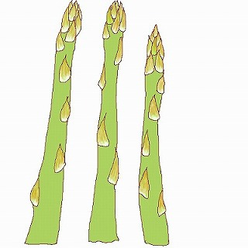

 |  |  |  |  |  |  | ラップで包んだり、湿らせたペーパータオルなどをまいて乾燥を防ぐと長持ちしおいしく食べれます。 | ラップで包んだり、湿らせたペーパータオルなどをまいて乾燥を防ぐと長持ちしておいしく食べれます。

元気号

な か ま

